Kafka Install
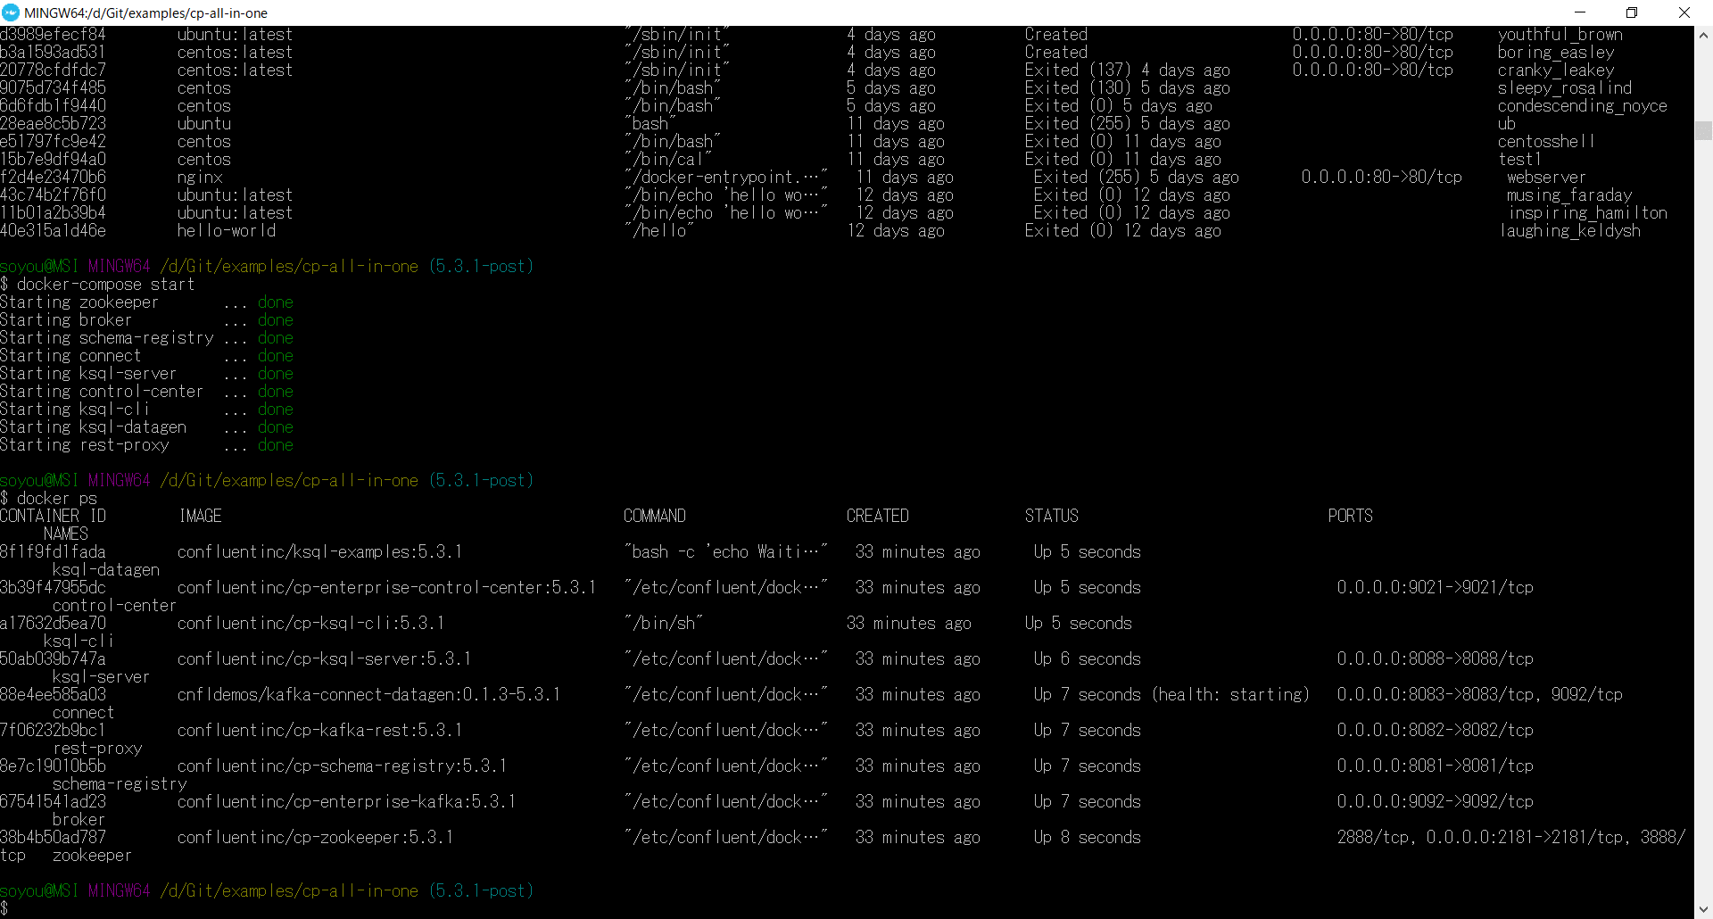
DockerにKafkaをインストるしてみよう

まず、githubからdocker-compose.yamlファイルの入手

# git clone https://github.com/confluentinc/examples
# cd examples
# git checkout 5.3.1-post | ブランチ切り替え
# cd cp-all-in-one

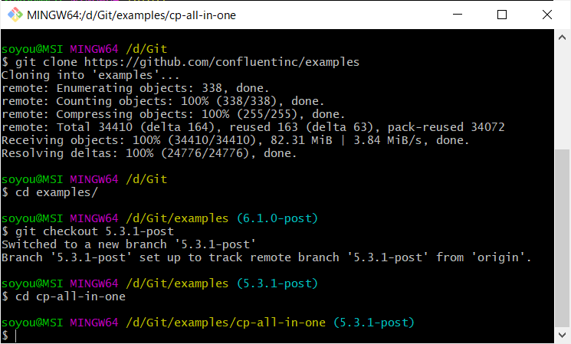

ブランチ名5.3.1-postの数値はConfluentのバージョン番号を指しています。

docker-compose.yamlファイルがあるところに移動
Dockerイメージのダウンロードとコンテナの起動

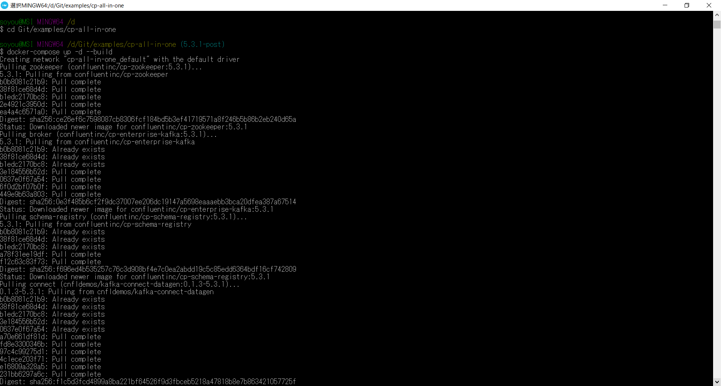

ビルド

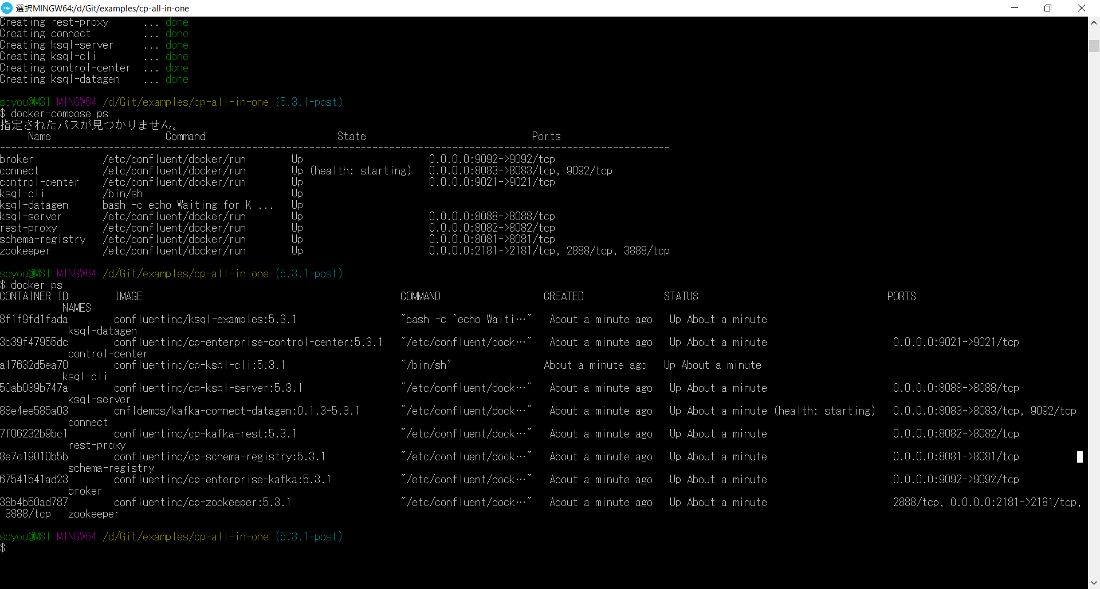

稼働状況の確認

ブラウザから、http://(DockerホストのIPアドレス):9092/ へアクセスしてステータスを確認

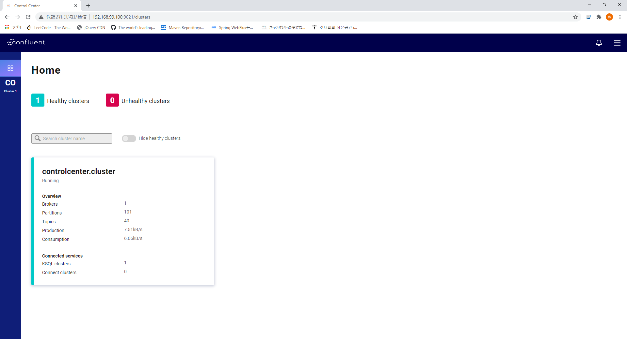

[確認項目]

クラスタがrunning
Brokers が 1 (動作しているブローカーノードの数)
KSQL Clusters が 1 (動作しているKSQLサーバの数)
Connect Clueters が 1 (動作しているKafka Connectサーバの数)
※ Docker上のステータスがUPしてからそれぞれのノード(サーバ)がRADYになるまで時間がかかります。
もし0の場合は数分待っててからブラウザのページを読み込みしてください

kafka stop

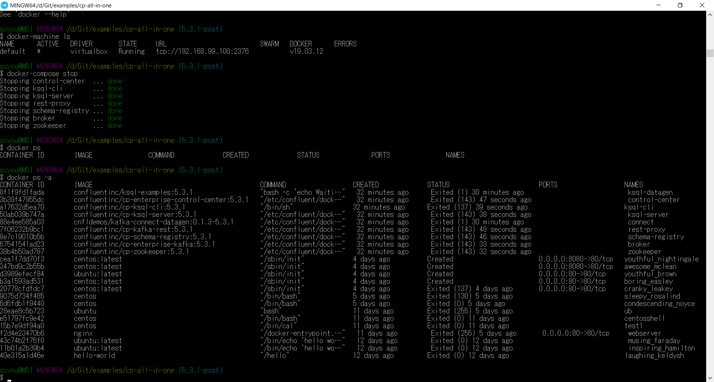

再起動

